Gráficos
FIGURA 1 | FIGURA 2
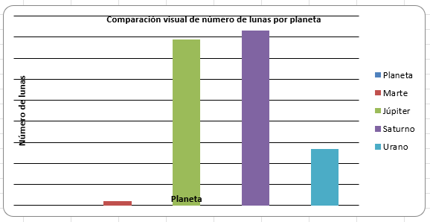


Volver … | Volver …

